MATRIZ EPP
MATRIZ DE ELEMENTOS DE PROTECCION PERSONAL ASOARTECAPEGYR |  |  |  |  | Fecha: 20/03/2025
 |  |  |  |  | Codigo: MEP-SST-007
 |  |  |  |  | Versión: 001
RIESGO A MITIGAR | NOMBRE | ELEMENTO | DESCRIPCIÓN EPP Y SU FUNCION | MANTENIMIENTO | NORMATIVIDAD
Biologicos, Fisicos, Fenomenos Naturales | Botas de Caucho | 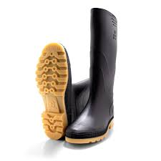 | Protegen los pies de humedad, productos químicos, cortes y resbalones. | Lavar con agua y jabón, secar a la sombra, revisar por grietas o desgaste. | NTC 1741: 1982
Biologicos, Fisicos, Fenomenos Naturales | Traje de Fontanero con Botas de Caucho Adheridas | 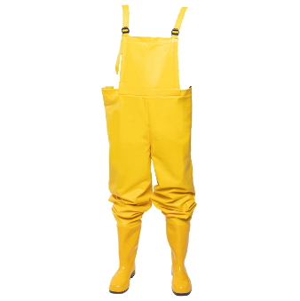 | Protege el cuerpo completo de agua, suciedad y agentes contaminantes; las botas adheridas evitan filtraciones. | Enjuagar con agua después del uso, secar colgado, revisar costuras y uniones. | NTC 4615
Biologicos, Fisicos, Fenomenos Naturales | Guantes de Latex Industrial | 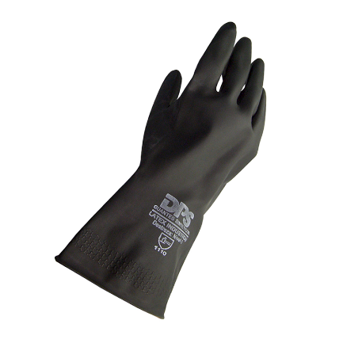 | Previenen el contacto con sustancias químicas o biológicas. | Desechables, cambiar tras cada uso o si se rompen. | ISO 21420: 2020, EN 388
Biologicos, Fisicos, Fenomenos Naturales | Mascarilla N95 | 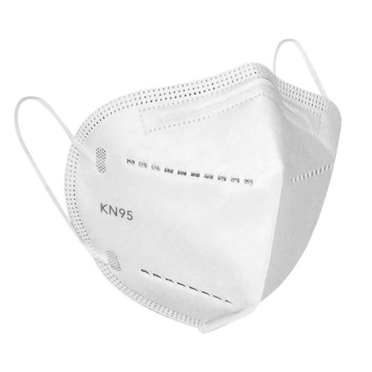 | Filtra partículas del aire, reduce la exposición a agentes contaminantes. | Desechable, cambiar diariamente o si se humedece o ensucia. | NTC 3852, NIOSH 42, CFR 84
Fisicos, Fenomenos Naturales | Tapones Auditivos de Inserción | 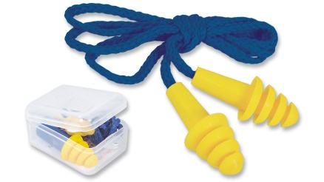 | Reducen el nivel de ruido, previenen daños en la audición. | Lavar con agua tibia y jabón neutro (si son reutilizables), guardar en estuche limpio. | NTC 2272, ANSI S3.19, UNE-EN-352-2
Biologicos, Fisicos, Fenomenos Naturales | Gafas con Filtro UV | 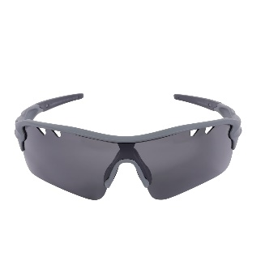 | Protegen los ojos de rayos UV, salpicaduras y partículas. | Limpiar con paño suave y solución adecuada, revisar por rayones o roturas. | EN 170, ANSI Z87.1
Fisicos | Linterna Sumergible de Cabeza Resistente al Agua | 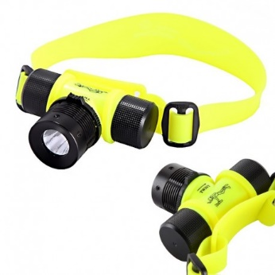 | Proporciona luz en ambientes oscuros o bajo el agua, deja las manos libres. | Secar después de uso, revisar batería, cambiar focos si es necesario. | 09-CPR-02 ONAC
Biologicos, Fisicos, Fenomenos Naturales | Camiseta Mangalarga Transpirable Licrado de Secado Rapido | 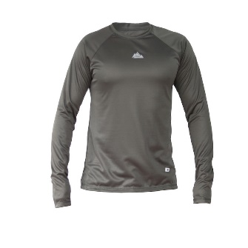 | Cubre brazos y torso, permite transpiración y comodidad en climas cálidos. | Lavar con detergente suave, no usar blanqueador, secar a la sombra. | N/A
Biologicos, Fisicos, Fenomenos Naturales | Sudadera Para Pesca | 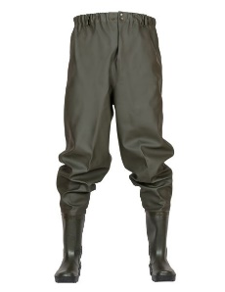 | Resistente a rasgaduras, protege de golpes leves y exposición solar. | Lavar regularmente, revisar costuras y desgaste, reparar si es necesario. | N/A
Fisicos | Gorro con Protector de Nuca | 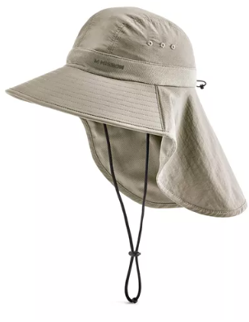 | Cubre cabeza y cuello del sol directo, previene insolaciones. | Lavar a mano, no retorcer, secar colgado a la sombra. | N/A

